RESUMEN JULIO 2023
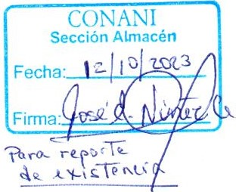
**Consejo Nacional para la Niñez y la Adolescencia**
 | CONANI
Ave. Máximo Gómez #156
Santo Domingo, Rep. Dom.

RESUMEN DE INVENTARIO
JULIO 2023
CONTEO AL 31/07/2023

NO. | AREA | TOTAL
1 | ALMACEN ALIMENTOS Y BEBIDAS | 25,476,854.84
2 | ALMACEN LIMPIEZA | 5,946,714.61
3 | ALMACEN MATERIAL GASTABLE OFICINA | 12,629,011.72
4 | ALMACEN DESECHABLES | 3,437,247.30
5 | ALMACEN MEDICAMENTOS | 30,600,723.87
6 | ALMACEN DE ACABADOS TEXTILES | 10,749,634.06
7 | ALMACEN UTILES VARIOS | 22,317,922.17
8 | ALMACEN ACTIVO FIJO | 17,021,690.98
 |  | 128,179,799.55

